상품제안서
헬케어 항균세트(항균티슈/핸드워시) | 상품코드: S15451

 |  |  |  |  |  |  | 02-713-8555 | www.synergygift.co.kr
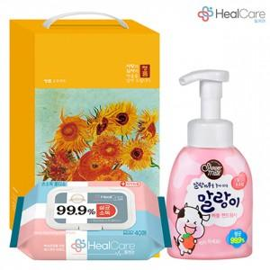

【상세/제작정보】 | <p>&nbsp;</p><p>&nbsp;</p>

【인쇄/포장옵션】 | 스티커 / 포장불가능

【공급단가】 | 수량 | 100~ | 300~ | 500~ | 1,000~ | 3,000~
*VAT별도 | 단가 | 6,530원 | 6,200원 | 5,960원 | 5,720원 | 5,580원

【상품 URL】 | https://www.synergygift.co.kr:443/src/goods_detail.php?gdno=17525

